Offerte
 | Bestellung |  |  |  | Fensterzargen mit Storen
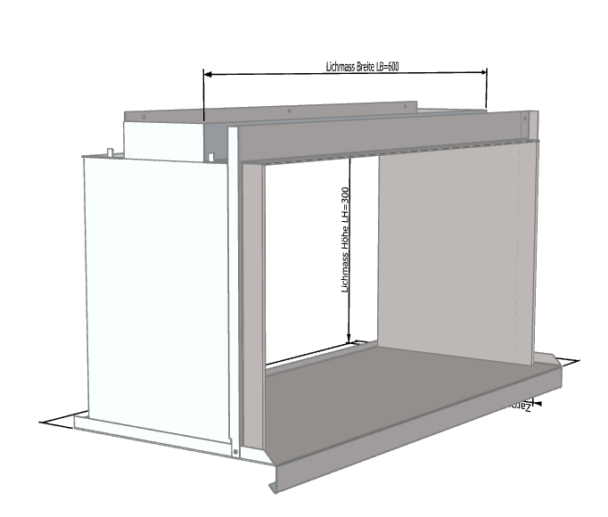
 | Offerte

Firma:

Sachbearbeiter:

Kommission:

Datum: |  | 2024-03-22
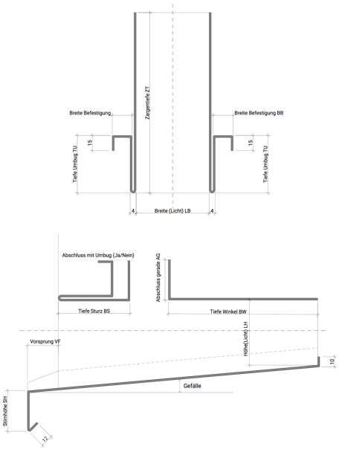

 |  |  |  | Dimensionen:

 |  |  |  | A: |  |  |  | B: |  |  | C:

 |  |  |  |  |  | min 30/max 250 |  |  | min 100/max 500 |  |  | min 60/max 250

 |  |  |  | 1: |  |  |  | 2:

 |  |  |  |  |  | min 45/max 90 |  |  | min 45/max 90

Material: |  | RAL - Farbe: | Materialstärke: |  |  |  | Länge (mm): |  |  | Menge:

Chromnickelstahl

Zubehör, Bemerkungen, Skizzen

